Ordnung der Kenntnisse
KMK 2017 | Nordrhein-Westfalen | Stark Verlag | Didaktische Konzepte der Sportwissenschaft
Einheitliche Prüfungsanforderungen in der Abiturprüfung Sport. Neuwied: Luchterhand. | Kernlehrplan für die Sekundarstufe II 2014. | Prüfung digital Sport. Digital Abo. Stark Verlag. | Groth, K. (in:sportunterricht 2023)12, S. 531)

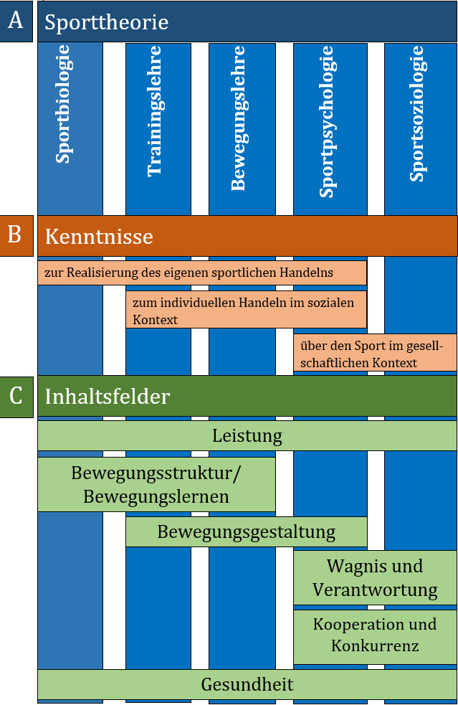
Sporttheoretische Inhalte
Kenntnisse zur Realisierung des eigenen sportlichen Handelns | Bewegungsstruktur und Bewegungslernen | Sportbiologie
· Spezifische Grundlagen der unterrichteten Sportarten und weiterer sportpraktischer Inhalte | Prinzipien und Konzepte des motorischen Lernens | Stütz- und Bewegungsapparat
· Funktionszusammenhänge von Bewegungsabläufen | Informationsaufnahme und -verarbeitung bei sportlichen Bewegungen | Nervensystem
· Grundlagen, Erhaltung und Verbesserung der körperlichen Leistungsfähigkeit durch Training | Zusammenhang von Struktur und Funktion von Bewegungen; biomechanische Grundlagen | Versorgungsapparat
· Grundlagen des motorischen Lernens | Einfluss der koordinativen Fähigkeiten auf die sportliche Leistungsfähigkeit | Stoffwechsel
· Prinzipien zur Gestaltung von Bewegungsabläufen und sportlichen Handlungssituationen | Bewegungsgestaltung | Ernährung
· Verletzungsprophylaxe und Unfallverhütung | Gestaltungskriterien | Bewegungslehre
· Grundlagen einer gesunden Lebensführung | Improvisation und Variation von Bewegung | Bewegungsanalyse
· Bedeutung von Verantwortung und Wagnis im sportlichen Handeln | Wagnis und Verantwortung | Biomechanik
Kenntnisse zum individuellen sportlichen Handeln im sozialen Kontext | Handlungssteuerung unter verschiedenen psychischen Einflüssen | Motorisches Lernen
· Zusammenhang von Motiven, Werten, Normen und sportlichen Regeln | Motive, Motivation und Sinngebungen sportlichen Handelns | Modelle der Bewegungssteuerung
· Organisation sportlicher Übungs- und Wettkampfsituationen mit anderen und für andere | Leistung | Trainingslehre
· Formen sozialen Verhaltens im Sport | Trainingsplanung und – organisation | Grundbegriffe
· Geschlechtsspezifische Interessens- und Leistungsunterschiede | Anatomische und physiologische Grundlagen der menschlichen Bewegung | Belastung und Trainingsmethoden
· Förderungsmöglichkeiten eines umweltbewussten Sporttreibens | Entwicklung der Leistungsfähigkeit durch Training/ Anpassungserscheinungen | Prinzipien
· Gütemaßstäbe und Bezugsnormen bei der Bewertung sportlicher Leistung | Verfahren zur Leistungsdiagnostik | Trainingsarten
Kenntnisse über den Sport im gesellschaftlichen Kontext | Kooperation und Konkurrenz | Sport und Gesundheit
· Motive sportlichen Handelns oder | Gestaltung von Spiel- und Sportgelegenheiten | Gesundheitsmodelle
· Wechselbeziehung (Wirkungen und Einflussnahme) zwischen Wirtschaft, Politik, Medien und Sport | Fairness und Aggression im Sport | Training unter dem Gesundheitsaspekt
· Erscheinungsformen des Sports -- einschließlich historischer Entwicklungen und aktueller Veränderungen | Spielvermittlungsmodelle | Sportverletzungen
· Bewegungs-, Spiel- und Sportkultur im Umfeld der Schülerinnen und Schüler | Formen der Steuerung und Manipulation im Sport | Doping
· Berufsfeld Sport | Gesundheit | Sportpsychologie
 | Gesundheitlicher Nutzen und Risiken des Sport­treibens | Persönlichkeit
 | Fitness als Basis für Gesundheit und Leis­tungsfähigkeit | Motivation
 | Gesundheitskonzepte unter dem Aspekt des sportlichen Handelns | Aggressionen/ Aggressivität
 | Wirkung und Risiken unphysiologischer Maßnahmen zur Leistungssteigerung im Leistungs- und Freizeitsport | Sport und Gesellschaft
 |  | Gesellschaftliche Funktionen
 |  | Soziales Handeln

Inhalte2006-2019
Abiturklausuren Sport in BY / BW / NW in den Jahren 2006-2019

Sportbiologie |  |  |  |  | Bewegungslehre |  |  | Trainingslehre |  |  | Sport und Gesundheit |  |  | Sportpsychologie |  |  | Sport und Gesellschaft

Thema |  |  |  |  | Thema |  |  | Thema |  |  | Thema |  |  | Thema |  |  | Thema
Stütz- u Bewegungsapparat |  |  |  |  | Bewegungsanalyse |  |  | Grundbegriffe |  |  | Gesundheitsmodelle |  |  | Persönlichkeit |  |  | Gesellschaftliche Funktionen
BAY | 10 |  |  |  | BAY | 9 |  | BAY | 8 |  | BAY | 2 |  | BAY | 1 |  | BAY | 6
BW | 11 |  |  |  | BW | 10 |  | BW | 13 |  | BW | 0 |  | BW | 1 |  | BW | 0
NW | 4 | 25 |  |  | NW | 5 | 24 | NW | 11 | 32 | NW | 4 | 6 | NW | 1 | 3 | NW | 2 | 8
Nervensystem |  |  |  |  | Biomechanik |  |  | Belastung u Trainingsmethoden |  |  | Training unter dem Gesundheitsaspekt |  |  | Motivation |  |  | Soziales Handeln
BAY | 3 |  |  |  | BAY | 8 |  | BAY | 5 |  | BAY | 5 |  | BAY | 0 |  | BAY | 2
BW | 0 |  |  |  | BW | 14 |  | BW | 5 |  | BW | 3 |  | BW | 1 |  | BW | 0
NW | 2 | 5 |  |  | NW | 4 | 26 | NW | 3 | 13 | NW | 4 | 12 | NW | 5 | 6 | NW | 0 | 2
Versorgungsapparat |  |  |  |  | Motorisches Lernen |  |  | Prinzipien |  |  | Sportverletzungen |  |  | Aggressionen/Aggressivität |  |  | Sonstiges
BAY | 4 |  |  |  | BAY | 2 |  | BAY | 4 |  | BAY | 5 |  | BAY | 1 |  | BAY | 3
BW | 5 |  |  |  | BW | 1 |  | BW | 7 |  | BW | 1 |  | BW | 0 |  | BW | 0
NW | 2 | 11 |  |  | NW | 4 | 7 | NW | 3 | 14 | NW | 0 | 6 | NW | 2 | 3 | NW | 0 | 3
Stoffwechsel |  |  |  |  | Modelle der Bewegungssteuerung |  |  | Trainingsarten: .. |  |  | Doping
BAY | 5 |  |  |  | BAY | 2 |  | BAY | 23 |  | BAY | 4
BW | 12 |  |  |  | BW | 0 |  | BW | 33 |  | BW | 0
NW | 4 | 21 |  |  | NW | 0 | 2 | NW | 16 | 72 | NW | 7 | 11
Ernährung
BAY | 2
BW | 0
NW | 0 | 2

Themen in den Abiturklausuren Sport 2006-2019 (BW, BY, NW; n= 314)
Abiturklausuren Sport in BY, BW, NW 2006-2019 (n=39) Themen der Sporttheorie
2006-2019 Inhalte in | BY | BW | NRW | Su
Sportbiologie | 24 | 28 | 12 | 64
Bewegungslehre | 21 | 25 | 13 | 59
Trainingslehre | 40 | 58 | 33 | 131
Sport und Gesundheit | 16 | 4 | 15 | 35
Sportpsychologie | 2 | 2 | 8 | 12
Sport und Gesellschaft | 11 | 0 | 2 | 13
Su | 114 | 117 | 83 | 314

2006-2019 Inhalte in % | BW | BY | NRW | %
Trainingslehre | 50 | 35 | 40 | 42
Sportbiologie | 24 | 21 | 14 | 20
Bewegungslehre | 21 | 18 | 16 | 19
Sport und Gesundheit | 3 | 14 | 18 | 11
Sportpsychologie | 2 | 2 | 10 | 4
Sport und Gesellschaft | 0 | 10 | 2 | 4

Abiturklausuren Sport BY, BW, NW 2006-2019 (n=39) Aufgaben zu den Sportarten
Sportartenthemen | BY | BW | NW | Su
Leichtathletik: 20 | 8 | 8 | 4 | 20
Volleyball/Beachvolleyball: 9 | 4 | 3 | 2 | 9
Fußball: 7 | 4 | 2 | 1 | 7
Turnen: 7 | 1 | 5 | 1 | 7
Schwimmen: 5 | 4 | 1 | 0 | 5
Basketball: 5 | 2 | 3 | 0 | 5
Handball: 5 | 2 | 2 | 1 | 5
Gymnastik: 4 | 2 | 2 | 0 | 4
Skisport: 4 | 2 | 1 | 1 | 4
Klettern: 4 | 1 | 2 | 1 | 4
Kampfsport | 1 | 1 | 1 | 3
Radfahren | 1 | 1 | 1 | 3
Tennis | 1 | 1 | 0 | 2
Rudern | 1 | 0 | 0 | 1
Triathlon | 1 | 0 | 0 | 1
Joggen/Nordic Walking | 0 | 0 | 1 | 1
Badminton | 0 | 1 | 0 | 1
Hockey/Eishockey | 0 | 1 | 0 | 1
Tischtennis | 0 | 1 | 0 | 1
 | 35 | 35 | 14 | 84

Inhalte 2016-2020
Abiturklausuren Sport in BY / BW / NW in den Jahren 2016-2020 im Vergleich mit Abiturklausuren der Jahre 2006-2019

Inhalte/Aufgaben der Sportklausuren im Abitur 2016-2020 (n=20)
Inhalte in den Abiturklausuren 2016-2020 (BW, BY, NI, NW; n=20)
2016-2020 Inhalte in | BY | BW | NI | NW | Su
Trainingslehre | 22 | 19 | 11 | 21 | 73
Bewegungslehre | 13 | 10 | 3 | 10 | 36
Sportbiologie | 14 | 6 | 2 | 7 | 29
Sport und Gesundheit | 9 | 2 | 0 | 4 | 15
Sport und Gesellschaft | 5 | 5 | 4 | 1 | 15
Sportpsychologie | 1 | 2 | 0 | 2 | 5
 | 64 | 44 | 20 | 45 | 173

2016-2020 Inhalte in % | BY | BW | NI | NW | % -Su
Trainingslehre | 34 | 43 | 55 | 47 | 45
Bewegungslehre | 20 | 23 | 15 | 22 | 20
Sportbiologie | 22 | 14 | 10 | 16 | 15
Sport und Gesellschaft | 8 | 11 | 20 | 2 | 10
Sport und Gesundheit | 14 | 5 | 0 | 9 | 7
Sportpsychologie | 2 | 5 | 0 | 4 | 3
 |  |  |  |  | 100
Inhalte/Aufgaben der Sportklausuren im Abitur 2006-2019 (n=39)
 | Trainingslehre | Sportbiologie | Bewegungslehre | Sport und Gesundheit | Sport und Gesellschaft | Sportpsychologie
BW | 50 | 24 | 21 | 3 | 0 | 2
BY | 35 | 21 | 18 | 14 | 10 | 2
NRW | 40 | 14 | 16 | 18 | 2 | 10
Inhalte in den Abiturklausuren Sport 2006-2019 (BW, BY, NW; n= 39)
2006-2019 Inhalte in | BY | BW | NI | NW | Su
Trainingslehre | 40 | 58 |  | 33 | 131
Sportbiologie | 24 | 28 |  | 12 | 64
Bewegungslehre | 21 | 25 |  | 13 | 59
Sport und Gesundheit | 16 | 4 |  | 15 | 35
Sport und Gesellschaft | 11 | 0 |  | 2 | 13
Sportpsychologie | 2 | 2 |  | 8 | 12
 | 114 | 117 |  | 83 | 314

2006-2019 Inhalte in % | BY | BW | NI | NW | % -Su
Trainingslehre | 50 | 35 |  | 40 | 42
Sportbiologie | 24 | 21 |  | 14 | 20
Bewegungslehre | 21 | 18 |  | 16 | 19
Sport und Gesundheit | 3 | 14 |  | 18 | 11
Sportpsychologie | 2 | 2 |  | 10 | 4
Sport und Gesellschaft | 0 | 10 |  | 2 | 4

